１


No.376
統計ニュース
平成30年（2018）
3月号
きみとぼく いのちのおもさ おなじだよ
 | 和歌山県の推計人口（平成30年2月1日現在）
 | 総 数 941,436人 （男442,768人、女498,668人）
 | 世帯数 392,992世帯

発行 和歌山県企画部調査統計課 和歌山市小松原通1-1 TEL 073-441-2385(直通) FAX 073-441-2386

家計調査（家計収支編）平成29年平均結果の概要

家計調査は、世帯を対象として家計の毎月の収入・支出、年間収入、貯蓄・負債などを毎月調査して、国民生活の実態を家計の面から明らかにする調査です。全国168市町村、約9,000世帯を対象に、国が都道府県を通じて行っている基幹統計調査です。 和歌山県では、平成29年は、和歌山市、紀の川市及び西牟婁郡串本町（平成２９年２月まで）、新宮市（平成２９年３月より）の区域の中から、統計的な抽出方法により選ばれた約132世帯を対象に調査を実施してきました。 今般、家計収支編の平成29年平均結果が総務省統計局から公表されましたので、和歌山市について概要をお知らせします。

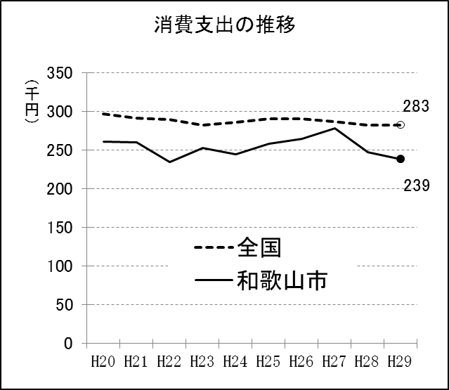
 |  | 図１
＜二人以上の世帯（和歌山市）の消費支出＞
１世帯当たり１か月平均の消費支出は、和歌山市では238,907円（平均世帯人員2.89人、世帯主の平均年齢61.6歳）となりました。全国では283,027円（平均世帯人員2.98人、世帯主の平均年齢59.6歳）となりました。

＜十大費目別消費支出の構成比＞
十大費目別の消費支出の構成比は、その他の消費支出を除き、食料28.3%、交通通信13.0%、教養娯楽9.4%、光熱・水道8.8%、住居5.6%、保健医療3.9%、家具・家事用品3.8%、被服及び履物3.7%、教育2.3%でありました。平成20年からの時系列では、図３のとおりとなりますが、食料、その他の消費支出で全国に比べ構成比が高い傾向が見られます。

図２

図３

２
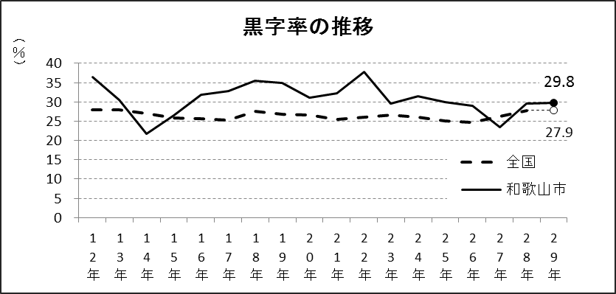
＜二人以上の世帯のうち勤労者世帯の収入と支出＞
（１）収入 勤労者世帯（平均世帯人員3.42人、世帯主の平均年齢50.3歳）の実収入は、１世帯当たり１か月平均487,512円となっています。全国平均（平均世帯人員3.35人、世帯主の平均年齢49.1歳）は533,820円となっています。 実収入の内訳をみると、勤め先収入は461,226円(94.6%)、家賃や公的年金給付、受贈金などのその他収入は26,286円(5.4%)で、全国平均の493,834円(92.5%)、その他収入39,986円(7.5%)と比べて勤め先収入の比率が高くなっています。さらに、勤め先収入の内訳をみると、世帯主収入は413,791円（89.7%）、配偶者収入は39,661円（8.6％）、他の世帯員収入7,774円（1.7%）となっており、全国平均の世帯主収入419,435円(84.9%)、配偶者収入65,332円(13.2%)、他の世帯員収入9,067円(1.9%)と比較すると、世帯主収入の比率が高い傾向が見られます。

（２）収支バランス 実収入から、直接税や社会保険料等の非消費支出（95,717円）を引いた、可処分所得は391,795円となりました。また、可処分所得から消費支出（274,997円）を引いた黒字は、116,798円でした。 また、黒字率（可処分所得に対する黒字の割合）は29.8%であり、図６の黒字率の推移から、全国平均よりも高い傾向が見られます。

図４

図５ | 図６

３
指 標 の 動 向
 | １ 鉱工業生産指数

年.月 | 和歌山県 製造工業 |  |  |  |  |  |  |  |  | 全 国 製造工業 | 近 畿 製造工業
 |  |  | 鉄 鋼 |  | 金属製品 | 機 械 | 化 学 | 石油･石炭 | ﾌﾟﾗｽﾁｯｸ製品

 | 平成22(2010)年=100 |  |  |  |  | （原 指 数） |  |  |  | （原 指 数）
平成22(2010) |  | 100.0 |  | 100.0 | 100.0 | 100.0 | 100.0 | 100.0 | 100.0 | 100.0 | 100.0
23(2011) |  | 106.5 |  | 104.2 | 91.3 | 117.6 | 104.2 | 90.8 | 101.3 | 97.2 | 102.4
24(2012) |  | 100.2 |  | 100.3 | 81.6 | 104.4 | 101.9 | 90.8 | 103.0 | 97.8 | 101.5
25(2013) |  | 99.8 |  | 101.0 | 51.3 | 102.7 | 110.4 | 87.3 | 103.7 | 97.0 | 100.0
26(2014) |  | 103.5 |  | 93.1 | 60.6 | 117.5 | 109.8 | 87.9 | 102.2 | 99.0 | 103.1
27(2015) |  | 98.6 |  | 71.0 | 60.4 | 116.6 | 110.9 | 81.8 | 105.2 | 97.8 | 103.4
28(2016) |  | 105.8 |  | 72.9 | 53.5 | 130.1 | 116.6 | 91.5 | 122.0 | 97.7 | 104.1

 | (季節調整済指数) |  |  |  |  |  |  |  |  | (季節調整済指数)

2016. 12 |  | 102.5 |  | 73.0 | 39.7 | 122.0 | 116.2 | 89.1 | 131.6 | 100.6 | 109.5
2017. 1 |  | 99.3 |  | 70.1 | 77.5 | 123.2 | 104.1 | 84.8 | 116.7 | 98.5 | 105.8
２ |  | 99.4 |  | 72.9 | 85.6 | 124.6 | 95.0 | 73.7 | 114.4 | 101.6 | 108.0
３ |  | 103.8 |  | 75.0 | 101.3 | 117.2 | 113.4 | 89.1 | 112.1 | 99.8 | 107.7
４ |  | 110.6 |  | 75.0 | 96.2 | 137.6 | 114.2 | 80.6 | 117.5 | 103.8 | 110.2
５ |  | 106.9 |  | 72.9 | 68.0 | 130.9 | 112.0 | 79.1 | 114.5 | 100.1 | 105.7
６ |  | 107.2 |  | 76.8 | 61.8 | 128.1 | 119.7 | 79.1 | 114.0 | 102.2 | 108.1
７ |  | 105.8 |  | 80.6 | 79.4 | 125.4 | 113.7 | 78.3 | 117.3 | 101.5 | 106.6
８ |  | 114.4 |  | 77.3 | 74.8 | 145.4 | 134.2 | 80.6 | 118.4 | 103.5 | 110.9
９ |  | 104.7 |  | 83.4 | 46.0 | 113.0 | 120.0 | 89.8 | 126.8 | 102.6 | 103.4
10 |  | 105.2 |  | 79.1 | 23.7 | 117.0 | 126.0 | 137.1 | 126.8 | 103.0 | 105.7
11 |  | 109.3 |  | 75.9 | 44.9 | 139.8 | 112.6 | 103.4 | 129.5 | 103.5 | 108.9
12 |  | 118.3 |  | 79.0 | 43.2 | 173.9 | 109.9 | 72.1 | 136.3 | 106.5 | 110.8

注1) | 「p」は速報値です。
注2) | 全国・近畿・和歌山県の数値は年間補正をしています。

 | ２ 景気動向指数

景気動向指数（CI：一致指数）
 | 和歌山県（CI） | 全国（CI）
20.1 | 118.4 | 117.2
 | 124.3 | 117.6
 | 119.7 | 116.5
 | 120.7 | 115.4
 | 123.1 | 115.5
６ | 114.3 | 112.7
 | 118.8 | 111.8
 | 115.4 | 108.0
 | 114.5 | 107.1
 | 106.0 | 103.7
 | 105.7 | 97.8
 | 100.5 | 91.9
21.1 | 93.3 | 84.8
 | 89.5 | 78.7
 | 83.6 | 77.9
 | 83.1 | 79.1
 | 80.6 | 81.3
6 | 87.0 | 82.5
 | 85.3 | 83.3
 | 81.6 | 85.1
 | 84.9 | 87.6
 | 88.0 | 89.9
 | 88.7 | 91.6
 | 89.3 | 93.5
22.1 | 92.5 | 96.2
 | 94.3 | 97.5
 | 98.7 | 98.5
 | 94.7 | 99.8
 | 100.5 | 99.1
6 | 96.3 | 99.6
 | 97.9 | 100.3
 | 106.4 | 101.0
 | 106.9 | 101.3
 | 104.7 | 100.8
 | 104.3 | 103.1
 | 102.7 | 102.9
23.1 | 110.6 | 103.1
 | 110.2 | 104.5
 | 114.1 | 97.4
 | 109.1 | 95.8
 | 109.9 | 98.0
６ | 111.0 | 100.5
 | 109.3 | 102.1
 | 108.1 | 103.2
 | 104.3 | 104.0
 | 103.4 | 106.0
 | 99.9 | 104.3
 | 100.7 | 106.7
24.1 | 100.2 | 107.1
 | 103.9 | 108.0
...
年.月 | 景気動向指数 |  | 景気先行指数
 | CI | DI | CLI
 | 平成22(2010)年=100
平成21(2009) | 86.2 | 42.9
22(2010) | 100.0 | 63.1
23(2011) | 107.5 | 52.4
24(2012) | 100.1 | 50.0 | 100.5
25(2013) | 100.1 | 61.9 | 100.7
26(2014) | 95.1 | 41.7 | 100.1
27(2015) | 83.2 | 45.3 | 99.3
28(2016) | 83.0 | 57.1 | 99.8

＜参考＞景気先行指数（CLI） ※下注参照
 | 全国（CLI） | 和歌山県（CLI）
20.1 | 100.6 | 103.5
 | 100.7 | 103.3
 | 100.7 | 103.2
 | 100.7 | 103.0
 | 100.7 | 102.8
６ | 100.5 | 102.6
 | 100.2 | 102.3
 | 99.8 | 101.9
 | 99.3 | 101.3
 | 98.7 | 100.6
 | 98.0 | 99.9
 | 97.5 | 99.1
21.1 | 97.0 | 98.4
 | 96.7 | 97.8
 | 96.6 | 97.4
 | 96.7 | 97.1
 | 96.9 | 97.0
6 | 97.3 | 97.1
 | 97.7 | 97.1
 | 98.0 | 97.3
 | 98.4 | 97.4
 | 98.7 | 97.5
 | 99.0 | 97.7
 | 99.2 | 97.8
22.1 | 99.5 | 98.0
 | 99.7 | 98.1
 | 99.8 | 98.2
 | 99.9 | 98.4
 | 100.0 | 98.5
6 | 100.0 | 98.8
 | 100.0 | 99.1
 | 100.0 | 99.4
 | 100.0 | 99.7
 | 100.1 | 100.0
 | 100.1 | 100.3
 | 100.2 | 100.7
23.1 | 100.2 | 101.1
 | 100.2 | 101.3
 | 100.2 | 101.4
 | 100.2 | 101.3
 | 100.1 | 101.1
６ | 100.1 | 100.9
 | 100.0 | 100.7
 | 100.0 | 100.5
 | 99.9 | 100.4
 | 99.9 | 100.3
 | 99.9 | 100.2
 | 99.9 | 100.2
24.1 | 99.9 | 100.2
 | 100.0 | 100.3
...
2016. 11 | 81.5 | 42.9 | 99.9
12 | 78.2 | 42.9 | 100.0
2017. 1 | 76.4 | 42.9 | 100.1
2 | 78.4 | 42.9 | 100.2
3 | 77.1 | 57.1 | 100.3
4 | 79.7 | 71.4 | 100.4
5 | 76.9 | 42.9 | 100.5
6 | 79.6 | 71.4 | 100.5
7 | 79.5 | 57.1 | 100.5
8 | 83.3 | 71.4 | 100.4
9 | 77.1 | 28.6 | 100.3
10 | 78.3 | 42.9 | 100.3
11 | 82.3 | 42.9 | 100.2

注) | CI：各指標の前月比での変化率を１つの指標に合成したもの。景気の変動の相対的な大きさやテンポを示します。
 | DI：景気に敏感な経済指標を３ヶ月前と比較し、５０％を基準に景気判断する方法。景気の方向性を示します。
 | CLI：地域の景気動向を的確・早期に把握するために作成されたＯＥＣＤ基準の景気先行指数です。(資料出所 関西学院大学産業研究所)

 | ３ 物価指数，家計消費支出

年.月 | 消費者物価指数 総合 |  |  |  | 消費者物価指数 |  | 企業向け サービス 価格指数 | 国内企業 物価指数 注3） | 家計消費支出（月平均）
 |  |  |  |  | 生鮮食品を除く総合 |  |  |  | (農林漁家世帯を含む)
 | 和歌山市 |  | 全 国 |  | 和歌山市 | 全 国 |  |  | 和歌山市 |  | 全 国
 |  |  |  |  |  |  |  |  | 二人以上の 世帯 | 勤労者世帯 注1） | 勤労者世帯
 | (2015年=100) |  |  |  |  |  | (2010年=100) | (2015年=100) | 千円 | 千円 | 千円
平成21(2009) |  | 96.9 |  | 97.2 | 97.2 | 97.9 | 101.5 | 97.5 | 260.5 | 291.1 | 319.1
22(2010) |  | 96.8 |  | 96.5 | 96.9 | 96.9 | 100.0 | 97.4 | 235.1 | 267.3 | 318.3
23(2011) |  | 96.4 |  | 96.3 | 96.6 | 96.6 | 99.3 | 98.8 | 252.8 | 299.9 | 308.8
24(2012) |  | 96.3 |  | 96.2 | 96.5 | 96.6 | 99.0 | 98.0 | 244.9 | 283.0 | 313.9
25(2013) |  | 96.8 |  | 96.6 | 97.0 | 96.9 | 99.0 | 99.2 | 258.5 | 278.5 | 319.2
26(2014) |  | 99.5 |  | 99.2 | 99.6 | 99.5 | 101.6 | 102.4 | 265.0 | 319.2 | 318.8
27(2015) |  | 100.0 |  | 100.0 | 100.0 | 100.0 | 102.7 | 100.0 | 278.5 | 327.1 | 315.4
28(2016) |  | 100.1 |  | 99.9 | 100.0 | 99.7 | 103.0 | 96.5 | 247.2 | 274.4 | 309.6

2016. 12 |  | 100.7 |  | 100.1 | 100.1 | 99.8 | 103.5 | 97.1 | 260.3 | 275.9 | 349.2
2017. 1 |  | 100.2 |  | 100.0 | 99.6 | 99.6 | 103.0 | 97.7 | 217.2 | 240.4 | 307.2
2 |  | 100.1 |  | 99.8 | 99.7 | 99.6 | 103.3 | 98.0 | 206.2 | 256.2 | 298.1
3 |  | 100.3 |  | 99.9 | 100.0 | 99.8 | 103.9 | 98.2 | 226.7 | 256.8 | 337.1
4 |  | 100.5 |  | 100.3 | 100.2 | 100.1 | 103.8 | 98.4 | 229.0 | 283.7 | 329.9
5 |  | 100.7 |  | 100.4 | 100.3 | 100.3 | 103.8 | 98.4 | 235.6 | 312.9 | 315.2
6 |  | 100.9 |  | 100.2 | 100.6 | 100.2 | 103.6 | 98.5 | 208.9 | 218.0 | 296.7
7 |  | 100.6 |  | 100.1 | 100.3 | 100.1 | 103.9 | 98.8 | 278.0 | 322.7 | 308.8
8 |  | 100.4 |  | 100.3 | 100.2 | 100.3 | 103.7 | 98.8 | 299.6 | 388.8 | 301.6
9 |  | 101.0 |  | 100.5 | 100.4 | 100.3 | 103.8 | 99.1 | 223.0 | 235.1 | 295.2
10 |  | 100.7 |  | 100.6 | 100.3 | 100.6 | 104.0 | 99.4 | 245.2 | 279.1 | 313.7
11 |  | 101.1 |  | 100.9 | 100.6 | 100.7 | 104.1 | 99.9 | 219.3 | 227.1 | 301.2
12 |  | 101.4 |  | 101.2 | 100.8 | 100.7 | p 104.3 | 100.0 | 278.1 | 279.1 | 352.1

注1) | 勤労者世帯とは「二人以上の世帯のうち、勤労者世帯」を指します。
注2) | 「p」は速報値です。
注3) | 国内企業物価指数を2015年基準に改定しています。

